Лист1
Тестирование формы
Продукт | Веб-приложение "Сайт alib.ru"
Компонент | Форма Бланк заказа
Вид тестирования | Функциональное
Описание | Валидация полей формы
Метод | Попарное тестирование
Инструмент | Allpairs

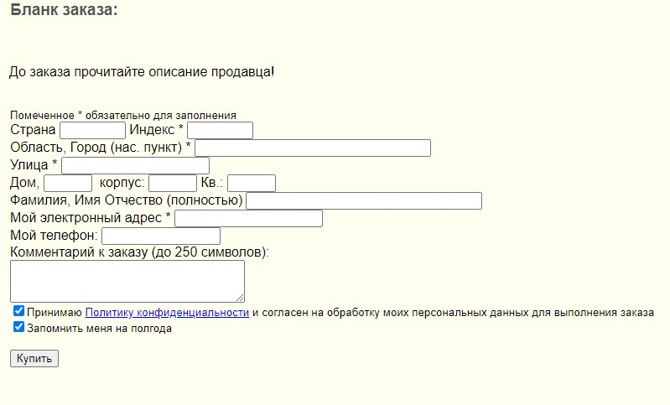

Страна | Индекс* | Область, Город (нас. пункт)* | Улица* | Дом | Корпус | Кв. | Фамилия, Имя Отчество (полностью) (символов ) | Мой электронный адрес* | Мой телефон | Комментарий к заказу (до 250 символов) | Принимаю политику конфиденциальности | Запомнить меня на полгода
Заполнено | Валидный | Валидный | Валидный | Заполнено | Заполнено | Заполнено | Заполнено | Валидный | Заполнено | [0-250] | Принимаю | Да
Не заполнено | Невалидный | Невалидный | Невалидный | Не заполнено | Не заполнено | Не заполнено | Не заполнено | Невалидный | Не заполнено | [251-∞) | Не принимаю | Нет
 | Не заполнено | Не заполнено | Не заполнено |  |  |  |  | Не заполнено

Таблица для тест-кейсов

case | Страна | Индекс* | Область, Город (нас. пункт)* | Улица* | Дом | Корпус | Кв. | Фамилия, Имя Отчество (полностью) (символов ) | Мой электронный адрес* | Мой телефон | Комментарий к заказу (до 250 символов) | Принимаю политику конфиденциальности | Запомнить меня на полгода
1 | Заполнено | Валидный | Валидный | Валидный | Заполнено | Заполнено | Заполнено | Заполнено | Валидный | Заполнено | [0-250] | Принимаю | Да
2 | Не заполнено | Невалидный | Невалидный | Валидный | Не заполнено | Не заполнено | Не заполнено | Не заполнено | Невалидный | Не заполнено | [251-∞) | Не принимаю | Нет
3 | Заполнено | Валидный | Невалидный | Невалидный | Заполнено | Не заполнено | Заполнено | Не заполнено | Не заполнено | Не заполнено | [0-250] | Не принимаю | Да
4 | Не заполнено | Невалидный | Валидный | Невалидный | Не заполнено | Заполнено | Не заполнено | Заполнено | Валидный | Заполнено | [251-∞) | Принимаю | Нет
5 | Заполнено | Не заполнено | Не заполнено | Не заполнено | Заполнено | Заполнено | Не заполнено | Не заполнено | Невалидный | Заполнено | [251-∞) | Не принимаю | Да
6 | Не заполнено | Не заполнено | Не заполнено | Не заполнено | Не заполнено | Не заполнено | Заполнено | Заполнено | Не заполнено | Не заполнено | [0-250] | Принимаю | Нет
7 | Не заполнено | Валидный | Валидный | Валидный | Не заполнено | Не заполнено | Заполнено | Не заполнено | Невалидный | Заполнено | [251-∞) | Принимаю | Да
8 | Заполнено | Невалидный | Невалидный | Валидный | Заполнено | Заполнено | Не заполнено | Заполнено | Не заполнено | Заполнено | [0-250] | Не принимаю | Нет
9 | Не заполнено | Валидный | Не заполнено | Невалидный | Заполнено | Не заполнено | Не заполнено | Не заполнено | Валидный | Не заполнено | ~[0-250] | Не принимаю | Нет
10 | Заполнено | Невалидный | Валидный | Не заполнено | Не заполнено | Заполнено | Заполнено | Заполнено | Невалидный | Не заполнено | [0-250] | Не принимаю | Да
11 | ~Заполнено | Не заполнено | Невалидный | Не заполнено | ~Заполнено | ~Не заполнено | ~Заполнено | ~Заполнено | Валидный | ~Не заполнено | ~[251-∞) | Принимаю | ~Нет
12 | ~Не заполнено | Не заполнено | Валидный | Невалидный | ~Не заполнено | ~Заполнено | ~Не заполнено | ~Не заполнено | Не заполнено | ~Заполнено | [251-∞) | ~Принимаю | ~Да
13 | ~Заполнено | Невалидный | Не заполнено | Валидный | ~Не заполнено | ~Не заполнено | ~Заполнено | ~Не заполнено | ~Валидный | ~Заполнено | ~[251-∞) | ~Принимаю | ~Да
14 | ~Не заполнено | Валидный | ~Невалидный | Не заполнено | ~Не заполнено | ~Заполнено | ~Не заполнено | ~Заполнено | ~Невалидный | ~Заполнено | ~[0-250] | ~Принимаю | ~Нет
15 | ~Не заполнено | ~Не заполнено | ~Валидный | Невалидный | ~Заполнено | ~Не заполнено | ~Заполнено | ~Заполнено | Невалидный | ~Не заполнено | ~[0-250] | ~Не принимаю | ~Нет
16 | ~Заполнено | Не заполнено | ~Не заполнено | Валидный | ~Заполнено | ~Заполнено | ~Не заполнено | ~Заполнено | ~Не заполнено | ~Не заполнено | ~[251-∞) | ~Не принимаю | ~Да

